Formato Organigrama Proyecto
 |  | FORMATO PARA REPORTE DE ORGANIGRAMA DE PROYECTO - EQUIPO DE PROYECTO

 |  | OBRAS POR IMPUESTOS |  |  |  |  | VIA
 |  |  |  |  |  |  | PUENTE
Instrucciones para el diligenciamiento: 1. En el gráfico adjunto, se encuentra una modelo típico de la organización de un equipo de proyecto que puede ser utilizado como base para la configuración del organigrama de cada proyecto particular. 2. La estructura desde el ejecutor podrá tener tantos subniveles como el contratista lo defina. |  |  |  | 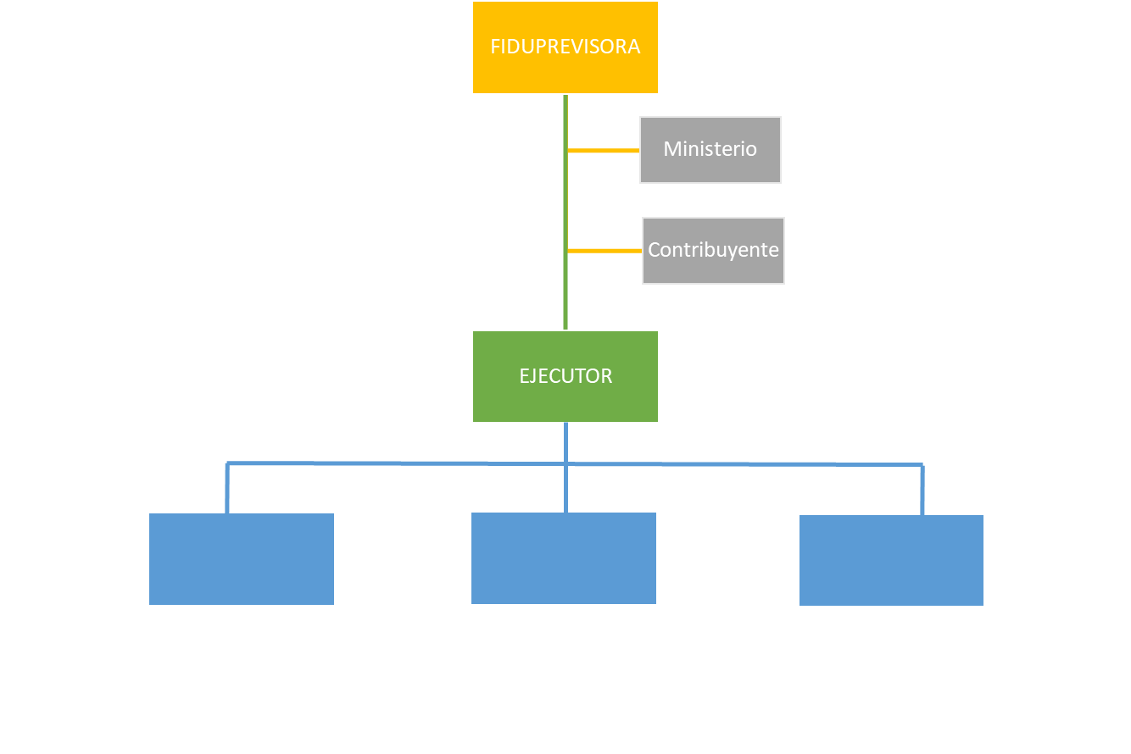 |  |  | UNIDADES SANITARIAS
 |  |  |  |  |  |  | DOTACIONES
 |  |  |  |  |  |  | OTRO

 | NOMBRE DEL PROYECTO:

 | CATEGORIA DEL PROYECTO

 | Ejecutor |  |  |  | No. Contrato

 | Rol | Funcionario Asignado | Cedula | Ubicación y Teléfono de Contacto | Fecha desde la cual se asignó | Observaciones

 | FECHA DE ACTUALIZACIÓN:
 |  | DD / MM / AAAA

 | Gerente Ejecutor
 | Nombre:
 | Cédula:

